LevelC_电能量市场出清电价
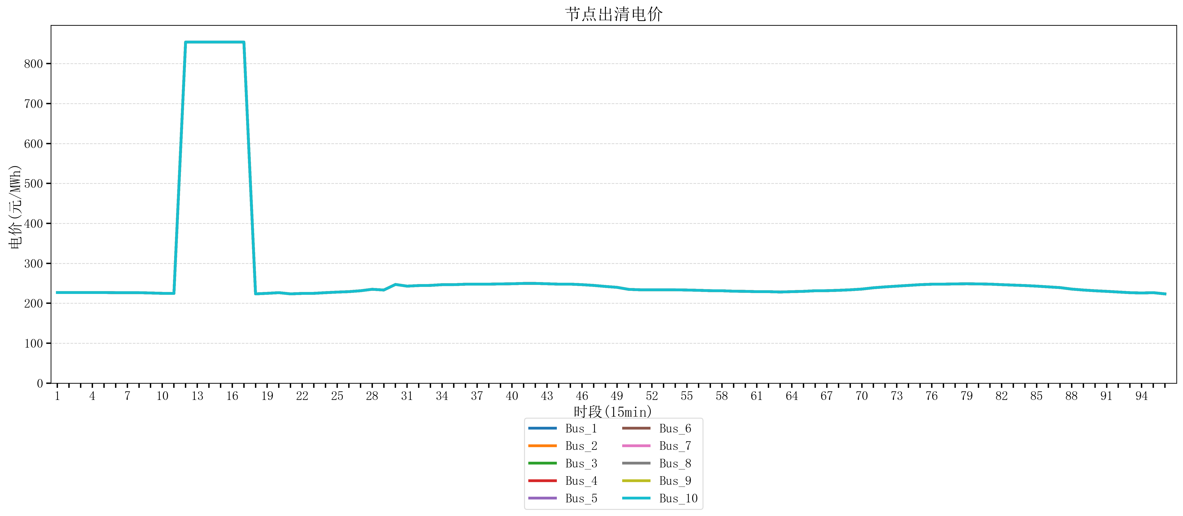
节点编号 | 电价类型 | 时段1 | 时段2 | 时段3 | 时段4 | 时段5 | 时段6 | 时段7 | 时段8 | 时段9 | 时段10 | 时段11 | 时段12 | 时段13 | 时段14 | 时段15 | 时段16 | 时段17 | 时段18 | 时段19 | 时段20 | 时段21 | 时段22
id | price_type | t1 | t2 | t3 | t4 | t5 | t6 | t7 | t8 | t9 | t10 | t11 | t12 | t13 | t14 | t15 | t16 | t17 | t18 | t19 | t20 | t21 | t22
str | str | float64 | float64 | float64 | float64 | float64 | float64 | float64 | float64 | float64 | float64 | float64 | float64 | float64 | float64 | float64 | float64 | float64 | float64 | float64 | float64 | float64 | float64
Bus_1 | 电能量电价 | 226.8448 | 226.8448 | 226.8448 | 226.8448 | 226.8448 | 226.51902 | 226.51902 | 226.51902 | 225.73096 | 224.86136 | 224.61712 | 853.85282684 | 853.85282684 | 853.85282684 | 853.85282684 | 853.85282684 | 853.85282684 | 223.50328 | 224.86136 | 226.51902 | 223.50328 | 224.61712
Bus_2 | 电能量电价 | 226.8448 | 226.8448 | 226.8448 | 226.8448 | 226.8448 | 226.51902 | 226.51902 | 226.51902 | 225.73096 | 224.86136 | 224.61712 | 853.85282684 | 853.85282684 | 853.85282684 | 853.85282684 | 853.85282684 | 853.85282684 | 223.50328 | 224.86136 | 226.51902 | 223.50328 | 224.61712
Bus_3 | 电能量电价 | 226.8448 | 226.8448 | 226.8448 | 226.8448 | 226.8448 | 226.51902 | 226.51902 | 226.51902 | 225.73096 | 224.86136 | 224.61712 | 853.85282684 | 853.85282684 | 853.85282684 | 853.85282684 | 853.85282684 | 853.85282684 | 223.50328 | 224.86136 | 226.51902 | 223.50328 | 224.61712
Bus_4 | 电能量电价 | 226.8448 | 226.8448 | 226.8448 | 226.8448 | 226.8448 | 226.51902 | 226.51902 | 226.51902 | 225.73096 | 224.86136 | 224.61712 | 853.85282684 | 853.85282684 | 853.85282684 | 853.85282684 | 853.85282684 | 853.85282684 | 223.50328 | 224.86136 | 226.51902 | 223.50328 | 224.61712
Bus_5 | 电能量电价 | 226.8448 | 226.8448 | 226.8448 | 226.8448 | 226.8448 | 226.51902 | 226.51902 | 226.51902 | 225.73096 | 224.86136 | 224.61712 | 853.85282684 | 853.85282684 | 853.85282684 | 853.85282684 | 853.85282684 | 853.85282684 | 223.50328 | 224.86136 | 226.51902 | 223.50328 | 224.61712
Bus_6 | 电能量电价 | 226.8448 | 226.8448 | 226.8448 | 226.8448 | 226.8448 | 226.51902 | 226.51902 | 226.51902 | 225.73096 | 224.86136 | 224.61712 | 853.85282684 | 853.85282684 | 853.85282684 | 853.85282684 | 853.85282684 | 853.85282684 | 223.50328 | 224.86136 | 226.51902 | 223.50328 | 224.61712
Bus_7 | 电能量电价 | 226.8448 | 226.8448 | 226.8448 | 226.8448 | 226.8448 | 226.51902 | 226.51902 | 226.51902 | 225.73096 | 224.86136 | 224.61712 | 853.85282684 | 853.85282684 | 853.85282684 | 853.85282684 | 853.85282684 | 853.85282684 | 223.50328 | 224.86136 | 226.51902 | 223.50328 | 224.61712
Bus_8 | 电能量电价 | 226.8448 | 226.8448 | 226.8448 | 226.8448 | 226.8448 | 226.51902 | 226.51902 | 226.51902 | 225.73096 | 224.86136 | 224.61712 | 853.85282684 | 853.85282684 | 853.85282684 | 853.85282684 | 853.85282684 | 853.85282684 | 223.50328 | 224.86136 | 226.51902 | 223.50328 | 224.61712
Bus_9 | 电能量电价 | 226.8448 | 226.8448 | 226.8448 | 226.8448 | 226.8448 | 226.51902 | 226.51902 | 226.51902 | 225.73096 | 224.86136 | 224.61712 | 853.85282684 | 853.85282684 | 853.85282684 | 853.85282684 | 853.85282684 | 853.85282684 | 223.50328 | 224.86136 | 226.51902 | 223.50328 | 224.61712
Bus_10 | 电能量电价 | 226.8448 | 226.8448 | 226.8448 | 226.8448 | 226.8448 | 226.51902 | 226.51902 | 226.51902 | 225.73096 | 224.86136 | 224.61712 | 853.85282684 | 853.85282684 | 853.85282684 | 853.85282684 | 853.85282684 | 853.85282684 | 223.50328 | 224.86136 | 226.51902 | 223.50328 | 224.61712
Bus_11 | 电能量电价 | 226.8448 | 226.8448 | 226.8448 | 226.8448 | 226.8448 | 226.51902 | 226.51902 | 226.51902 | 225.73096 | 224.86136 | 224.61712 | 853.85282684 | 853.85282684 | 853.85282684 | 853.85282684 | 853.85282684 | 853.85282684 | 223.50328 | 224.86136 | 226.51902 | 223.50328 | 224.61712
Bus_12 | 电能量电价 | 226.8448 | 226.8448 | 226.8448 | 226.8448 | 226.8448 | 226.51902 | 226.51902 | 226.51902 | 225.73096 | 224.86136 | 224.61712 | 853.85282684 | 853.85282684 | 853.85282684 | 853.85282684 | 853.85282684 | 853.85282684 | 223.50328 | 224.86136 | 226.51902 | 223.50328 | 224.61712
Bus_13 | 电能量电价 | 226.8448 | 226.8448 | 226.8448 | 226.8448 | 226.8448 | 226.51902 | 226.51902 | 226.51902 | 225.73096 | 224.86136 | 224.61712 | 853.85282684 | 853.85282684 | 853.85282684 | 853.85282684 | 853.85282684 | 853.85282684 | 223.50328 | 224.86136 | 226.51902 | 223.50328 | 224.61712
Bus_14 | 电能量电价 | 226.8448 | 226.8448 | 226.8448 | 226.8448 | 226.8448 | 226.51902 | 226.51902 | 226.51902 | 225.73096 | 224.86136 | 224.61712 | 853.85282684 | 853.85282684 | 853.85282684 | 853.85282684 | 853.85282684 | 853.85282684 | 223.50328 | 224.86136 | 226.51902 | 223.50328 | 224.61712
Bus_15 | 电能量电价 | 226.8448 | 226.8448 | 226.8448 | 226.8448 | 226.8448 | 226.51902 | 226.51902 | 226.51902 | 225.73096 | 224.86136 | 224.61712 | 853.85282684 | 853.85282684 | 853.85282684 | 853.85282684 | 853.85282684 | 853.85282684 | 223.50328 | 224.86136 | 226.51902 | 223.50328 | 224.61712
Bus_16 | 电能量电价 | 226.8448 | 226.8448 | 226.8448 | 226.8448 | 226.8448 | 226.51902 | 226.51902 | 226.51902 | 225.73096 | 224.86136 | 224.61712 | 853.85282684 | 853.85282684 | 853.85282684 | 853.85282684 | 853.85282684 | 853.85282684 | 223.50328 | 224.86136 | 226.51902 | 223.50328 | 224.61712
Bus_17 | 电能量电价 | 226.8448 | 226.8448 | 226.8448 | 226.8448 | 226.8448 | 226.51902 | 226.51902 | 226.51902 | 225.73096 | 224.86136 | 224.61712 | 853.85282684 | 853.85282684 | 853.85282684 | 853.85282684 | 853.85282684 | 853.85282684 | 223.50328 | 224.86136 | 226.51902 | 223.50328 | 224.61712
Bus_18 | 电能量电价 | 226.8448 | 226.8448 | 226.8448 | 226.8448 | 226.8448 | 226.51902 | 226.51902 | 226.51902 | 225.73096 | 224.86136 | 224.61712 | 853.85282684 | 853.85282684 | 853.85282684 | 853.85282684 | 853.85282684 | 853.85282684 | 223.50328 | 224.86136 | 226.51902 | 223.50328 | 224.61712
Bus_19 | 电能量电价 | 226.8448 | 226.8448 | 226.8448 | 226.8448 | 226.8448 | 226.51902 | 226.51902 | 226.51902 | 225.73096 | 224.86136 | 224.61712 | 853.85282684 | 853.85282684 | 853.85282684 | 853.85282684 | 853.85282684 | 853.85282684 | 223.50328 | 224.86136 | 226.51902 | 223.50328 | 224.61712
Bus_20 | 电能量电价 | 226.8448 | 226.8448 | 226.8448 | 226.8448 | 226.8448 | 226.51902 | 226.51902 | 226.51902 | 225.73096 | 224.86136 | 224.61712 | 853.85282684 | 853.85282684 | 853.85282684 | 853.85282684 | 853.85282684 | 853.85282684 | 223.50328 | 224.86136 | 226.51902 | 223.50328 | 224.61712
Bus_21 | 电能量电价 | 226.8448 | 226.8448 | 226.8448 | 226.8448 | 226.8448 | 226.51902 | 226.51902 | 226.51902 | 225.73096 | 224.86136 | 224.61712 | 853.85282684 | 853.85282684 | 853.85282684 | 853.85282684 | 853.85282684 | 853.85282684 | 223.50328 | 224.86136 | 226.51902 | 223.50328 | 224.61712
Bus_22 | 电能量电价 | 226.8448 | 226.8448 | 226.8448 | 226.8448 | 226.8448 | 226.51902 | 226.51902 | 226.51902 | 225.73096 | 224.86136 | 224.61712 | 853.85282684 | 853.85282684 | 853.85282684 | 853.85282684 | 853.85282684 | 853.85282684 | 223.50328 | 224.86136 | 226.51902 | 223.50328 | 224.61712
Bus_23 | 电能量电价 | 226.8448 | 226.8448 | 226.8448 | 226.8448 | 226.8448 | 226.51902 | 226.51902 | 226.51902 | 225.73096 | 224.86136 | 224.61712 | 853.85282684 | 853.85282684 | 853.85282684 | 853.85282684 | 853.85282684 | 853.85282684 | 223.50328 | 224.86136 | 226.51902 | 223.50328 | 224.61712
Bus_24 | 电能量电价 | 226.8448 | 226.8448 | 226.8448 | 226.8448 | 226.8448 | 226.51902 | 226.51902 | 226.51902 | 225.73096 | 224.86136 | 224.61712 | 853.85282684 | 853.85282684 | 853.85282684 | 853.85282684 | 853.85282684 | 853.85282684 | 223.50328 | 224.86136 | 226.51902 | 223.50328 | 224.61712
Bus_25 | 电能量电价 | 226.8448 | 226.8448 | 226.8448 | 226.8448 | 226.8448 | 226.51902 | 226.51902 | 226.51902 | 225.73096 | 224.86136 | 224.61712 | 853.85282684 | 853.85282684 | 853.85282684 | 853.85282684 | 853.85282684 | 853.85282684 | 223.50328 | 224.86136 | 226.51902 | 223.50328 | 224.61712
Bus_26 | 电能量电价 | 226.8448 | 226.8448 | 226.8448 | 226.8448 | 226.8448 | 226.51902 | 226.51902 | 226.51902 | 225.73096 | 224.86136 | 224.61712 | 853.85282684 | 853.85282684 | 853.85282684 | 853.85282684 | 853.85282684 | 853.85282684 | 223.50328 | 224.86136 | 226.51902 | 223.50328 | 224.61712
Bus_27 | 电能量电价 | 226.8448 | 226.8448 | 226.8448 | 226.8448 | 226.8448 | 226.51902 | 226.51902 | 226.51902 | 225.73096 | 224.86136 | 224.61712 | 853.85282684 | 853.85282684 | 853.85282684 | 853.85282684 | 853.85282684 | 853.85282684 | 223.50328 | 224.86136 | 226.51902 | 223.50328 | 224.61712
Bus_28 | 电能量电价 | 226.8448 | 226.8448 | 226.8448 | 226.8448 | 226.8448 | 226.51902 | 226.51902 | 226.51902 | 225.73096 | 224.86136 | 224.61712 | 853.85282684 | 853.85282684 | 853.85282684 | 853.85282684 | 853.85282684 | 853.85282684 | 223.50328 | 224.86136 | 226.51902 | 223.50328 | 224.61712
Bus_29 | 电能量电价 | 226.8448 | 226.8448 | 226.8448 | 226.8448 | 226.8448 | 226.51902 | 226.51902 | 226.51902 | 225.73096 | 224.86136 | 224.61712 | 853.85282684 | 853.85282684 | 853.85282684 | 853.85282684 | 853.85282684 | 853.85282684 | 223.50328 | 224.86136 | 226.51902 | 223.50328 | 224.61712
Bus_30 | 电能量电价 | 226.8448 | 226.8448 | 226.8448 | 226.8448 | 226.8448 | 226.51902 | 226.51902 | 226.51902 | 225.73096 | 224.86136 | 224.61712 | 853.85282684 | 853.85282684 | 853.85282684 | 853.85282684 | 853.85282684 | 853.85282684 | 223.50328 | 224.86136 | 226.51902 | 223.50328 | 224.61712
Bus_31 | 电能量电价 | 226.8448 | 226.8448 | 226.8448 | 226.8448 | 226.8448 | 226.51902 | 226.51902 | 226.51902 | 225.73096 | 224.86136 | 224.61712 | 853.85282684 | 853.85282684 | 853.85282684 | 853.85282684 | 853.85282684 | 853.85282684 | 223.50328 | 224.86136 | 226.51902 | 223.50328 | 224.61712
Bus_32 | 电能量电价 | 226.8448 | 226.8448 | 226.8448 | 226.8448 | 226.8448 | 226.51902 | 226.51902 | 226.51902 | 225.73096 | 224.86136 | 224.61712 | 853.85282684 | 853.85282684 | 853.85282684 | 853.85282684 | 853.85282684 | 853.85282684 | 223.50328 | 224.86136 | 226.51902 | 223.50328 | 224.61712
Bus_33 | 电能量电价 | 226.8448 | 226.8448 | 226.8448 | 226.8448 | 226.8448 | 226.51902 | 226.51902 | 226.51902 | 225.73096 | 224.86136 | 224.61712 | 853.85282684 | 853.85282684 | 853.85282684 | 853.85282684 | 853.85282684 | 853.85282684 | 223.50328 | 224.86136 | 226.51902 | 223.50328 | 224.61712
Bus_34 | 电能量电价 | 226.8448 | 226.8448 | 226.8448 | 226.8448 | 226.8448 | 226.51902 | 226.51902 | 226.51902 | 225.73096 | 224.86136 | 224.61712 | 853.85282684 | 853.85282684 | 853.85282684 | 853.85282684 | 853.85282684 | 853.85282684 | 223.50328 | 224.86136 | 226.51902 | 223.50328 | 224.61712
Bus_35 | 电能量电价 | 226.8448 | 226.8448 | 226.8448 | 226.8448 | 226.8448 | 226.51902 | 226.51902 | 226.51902 | 225.73096 | 224.86136 | 224.61712 | 853.85282684 | 853.85282684 | 853.85282684 | 853.85282684 | 853.85282684 | 853.85282684 | 223.50328 | 224.86136 | 226.51902 | 223.50328 | 224.61712
Bus_36 | 电能量电价 | 226.8448 | 226.8448 | 226.8448 | 226.8448 | 226.8448 | 226.51902 | 226.51902 | 226.51902 | 225.73096 | 224.86136 | 224.61712 | 853.85282684 | 853.85282684 | 853.85282684 | 853.85282684 | 853.85282684 | 853.85282684 | 223.50328 | 224.86136 | 226.51902 | 223.50328 | 224.61712
Bus_37 | 电能量电价 | 226.8448 | 226.8448 | 226.8448 | 226.8448 | 226.8448 | 226.51902 | 226.51902 | 226.51902 | 225.73096 | 224.86136 | 224.61712 | 853.85282684 | 853.85282684 | 853.85282684 | 853.85282684 | 853.85282684 | 853.85282684 | 223.50328 | 224.86136 | 226.51902 | 223.50328 | 224.61712
Bus_38 | 电能量电价 | 226.8448 | 226.8448 | 226.8448 | 226.8448 | 226.8448 | 226.51902 | 226.51902 | 226.51902 | 225.73096 | 224.86136 | 224.61712 | 853.85282684 | 853.85282684 | 853.85282684 | 853.85282684 | 853.85282684 | 853.85282684 | 223.50328 | 224.86136 | 226.51902 | 223.50328 | 224.61712
Bus_39 | 电能量电价 | 226.8448 | 226.8448 | 226.8448 | 226.8448 | 226.8448 | 226.51902 | 226.51902 | 226.51902 | 225.73096 | 224.86136 | 224.61712 | 853.85282684 | 853.85282684 | 853.85282684 | 853.85282684 | 853.85282684 | 853.85282684 | 223.50328 | 224.86136 | 226.51902 | 223.50328 | 224.61712
Bus_40 | 电能量电价 | 226.8448 | 226.8448 | 226.8448 | 226.8448 | 226.8448 | 226.51902 | 226.51902 | 226.51902 | 225.73096 | 224.86136 | 224.61712 | 853.85282684 | 853.85282684 | 853.85282684 | 853.85282684 | 853.85282684 | 853.85282684 | 223.50328 | 224.86136 | 226.51902 | 223.50328 | 224.61712
Bus_41 | 电能量电价 | 226.8448 | 226.8448 | 226.8448 | 226.8448 | 226.8448 | 226.51902 | 226.51902 | 226.51902 | 225.73096 | 224.86136 | 224.61712 | 853.85282684 | 853.85282684 | 853.85282684 | 853.85282684 | 853.85282684 | 853.85282684 | 223.50328 | 224.86136 | 226.51902 | 223.50328 | 224.61712
Bus_42 | 电能量电价 | 226.8448 | 226.8448 | 226.8448 | 226.8448 | 226.8448 | 226.51902 | 226.51902 | 226.51902 | 225.73096 | 224.86136 | 224.61712 | 853.85282684 | 853.85282684 | 853.85282684 | 853.85282684 | 853.85282684 | 853.85282684 | 223.50328 | 224.86136 | 226.51902 | 223.50328 | 224.61712
Bus_43 | 电能量电价 | 226.8448 | 226.8448 | 226.8448 | 226.8448 | 226.8448 | 226.51902 | 226.51902 | 226.51902 | 225.73096 | 224.86136 | 224.61712 | 853.85282684 | 853.85282684 | 853.85282684 | 853.85282684 | 853.85282684 | 853.85282684 | 223.50328 | 224.86136 | 226.51902 | 223.50328 | 224.61712
Bus_44 | 电能量电价 | 226.8448 | 226.8448 | 226.8448 | 226.8448 | 226.8448 | 226.51902 | 226.51902 | 226.51902 | 225.73096 | 224.86136 | 224.61712 | 853.85282684 | 853.85282684 | 853.85282684 | 853.85282684 | 853.85282684 | 853.85282684 | 223.50328 | 224.86136 | 226.51902 | 223.50328 | 224.61712
Bus_1 | 阻塞电价 | 0 | 0 | 0 | 0 | 0 | 0 | 0 | 0 | 0 | 0 | 0 | 0 | 0 | 0 | 0 | 0 | 0 | 0 | 0 | 0 | 0 | 0
Bus_2 | 阻塞电价 | 0 | 0 | 0 | 0 | 0 | 0 | 0 | 0 | 0 | 0 | 0 | 0 | 0 | 0 | 0 | 0 | 0 | 0 | 0 | 0 | 0 | 0
...

LevelC_电力电量平衡表单
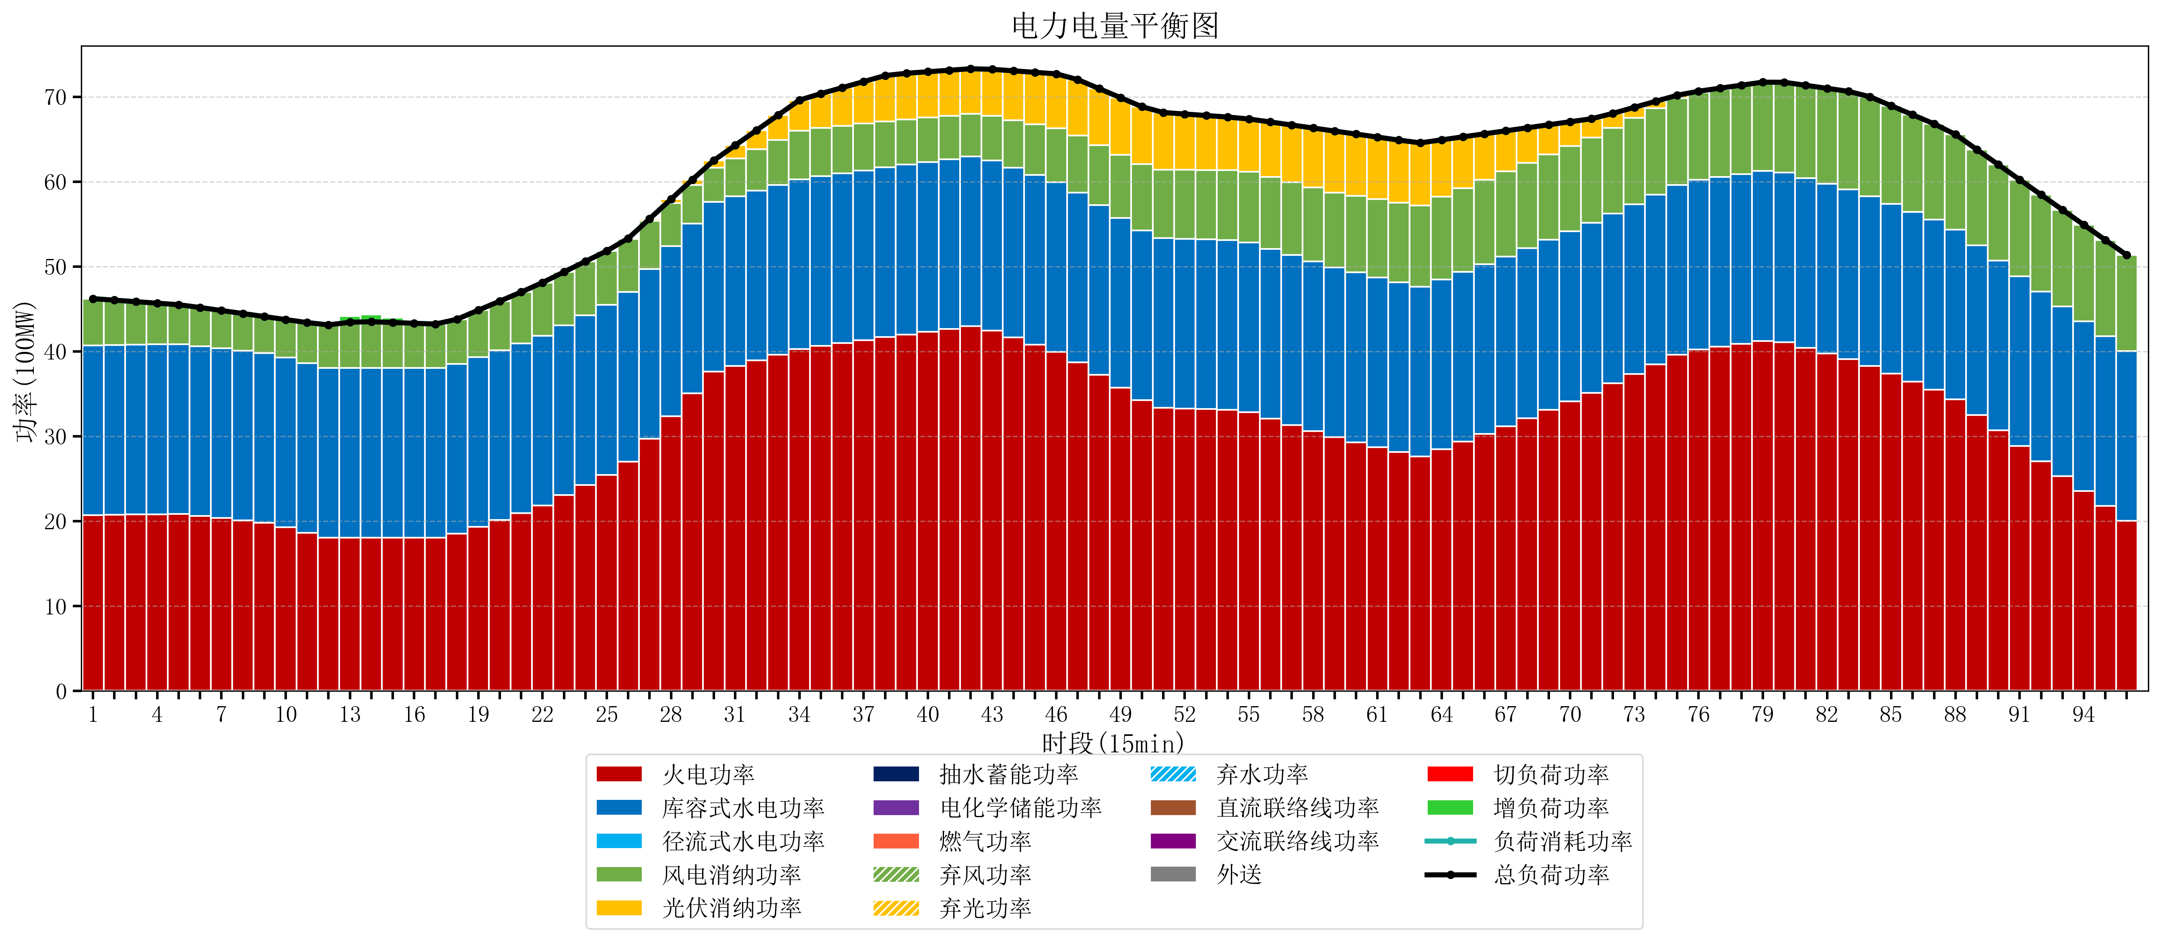
元件名称 | 时段1 | 时段2 | 时段3 | 时段4 | 时段5 | 时段6 | 时段7 | 时段8 | 时段9 | 时段10 | 时段11 | 时段12 | 时段13 | 时段14 | 时段15 | 时段16 | 时段17
name | t1 | t2 | t3 | t4 | t5 | t6 | t7 | t8 | t9 | t10 | t11 | t12 | t13 | t14 | t15 | t16 | t17
str | float64 | float64 | float64 | float64 | float64 | float64 | float64 | float64 | float64 | float64 | float64 | float64 | float64 | float64 | float64 | float64 | float64
火电功率 | 20.7292192 | 20.762233061 | 20.795246922 | 20.828260783 | 20.861274644 | 20.630364632 | 20.359866038 | 20.089367444 | 19.818868851 | 19.269212362 | 18.621029558 | 18.056443213 | 18.071861496 | 18.075102493 | 18.070515235 | 18.065927978 | 18.06134072
库容式水电功率 | 20 | 20 | 20 | 20 | 20 | 20 | 20 | 20 | 20 | 20 | 20 | 20 | 20 | 20 | 20 | 20 | 20
径流式水电功率 | 0 | 0 | 0 | 0 | 0 | 0 | 0 | 0 | 0 | 0 | 0 | 0 | 0 | 0 | 0 | 0 | 0
风电消纳功率 | 5.49 | 5.2793684211 | 5.0687368421 | 4.8581052632 | 4.6474736842 | 4.5463157895 | 4.4615789474 | 4.3768421053 | 4.2921052632 | 4.4865263158 | 4.7794736842 | 5.0724210526 | 5.3653684211 | 5.4269473684 | 5.3397894737 | 5.2526315789 | 5.1654736842
光伏消纳功率 | 0 | 0 | 0 | 0 | 0 | 0 | 0 | 0 | 0 | 0 | 0 | 0 | 0 | 0 | 0 | 0 | 0
抽水蓄能功率 | 0 | 0 | 0 | 0 | 0 | 0 | 0 | 0 | 0 | 0 | 0 | 0 | 0 | 0 | 0 | 0 | 0
电化学储能功率 | 0 | 0 | 0 | 0 | 0 | 0 | 0 | 0 | 0 | 0 | 0 | 0 | 0 | 0 | 0 | 0 | 0
燃气功率 | 0 | 0 | 0 | 0 | 0 | 0 | 0 | 0 | 0 | 0 | 0 | 0 | 0 | 0 | 0 | 0 | 0
直流联络线功率 | 0 | 0 | 0 | 0 | 0 | 0 | 0 | 0 | 0 | 0 | 0 | 0 | 0 | 0 | 0 | 0 | 0
交流联络线功率 | 0 | 0 | 0 | 0 | 0 | 0 | 0 | 0 | 0 | 0 | 0 | 0 | 0 | 0 | 0 | 0 | 0
负荷消耗功率 | 46.2192192 | 46.041601482 | 45.863983764 | 45.686366046 | 45.508748328 | 45.176680421 | 44.821444985 | 44.466209549 | 44.110974114 | 43.755738678 | 43.400503242 | 43.128864266 | 43.437229917 | 43.502049861 | 43.410304709 | 43.318559557 | 43.226814404
外送 | 0 | 0 | 0 | 0 | 0 | 0 | 0 | 0 | 0 | 0 | 0 | 0 | 0 | 0 | 0 | 0 | 0
总负荷功率 | 46.2192192 | 46.041601482 | 45.863983764 | 45.686366046 | 45.508748328 | 45.176680421 | 44.821444985 | 44.466209549 | 44.110974114 | 43.755738678 | 43.400503242 | 43.128864266 | 43.437229917 | 43.502049861 | 43.410304709 | 43.318559557 | 43.226814404
弃风功率 | 0 | 0 | 0 | 0 | 0 | 0 | 0 | 0 | 0 | 0 | 0 | 0 | 0 | 0 | 0 | 0 | 0
弃光功率 | 0 | 0 | 0 | 0 | 0 | 0 | 0 | 0 | 0 | 0 | 0 | 0 | 0 | 0 | 0 | 0 | 0
弃水功率 | 0 | 0 | 0 | 0 | 0 | 0 | 0 | 0 | 0 | 0 | 0 | 0 | 0 | 0 | 0 | 0 | 0
切负荷功率 | 0 | 0 | 0 | 0 | 0 | 0 | 0 | 0 | 0 | 0 | 0 | 0 | 0 | 0 | 0 | 0 | 0
增负荷功率 | 0 | 0 | 0 | 0 | 0 | 0 | 0 | 0 | 0 | 0 | 0 | 0.083596459612 | 0.74719754637 | 0.84290752886 | 0.57354465861 | 0.30418178837 | 0.034818918116

